关系图
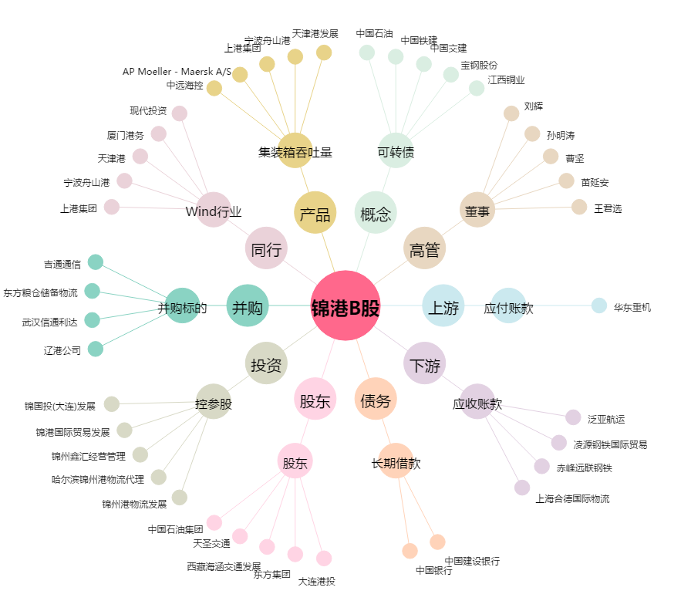
锦港B股[900952.SH] - 关系概览图

